Estadísticas
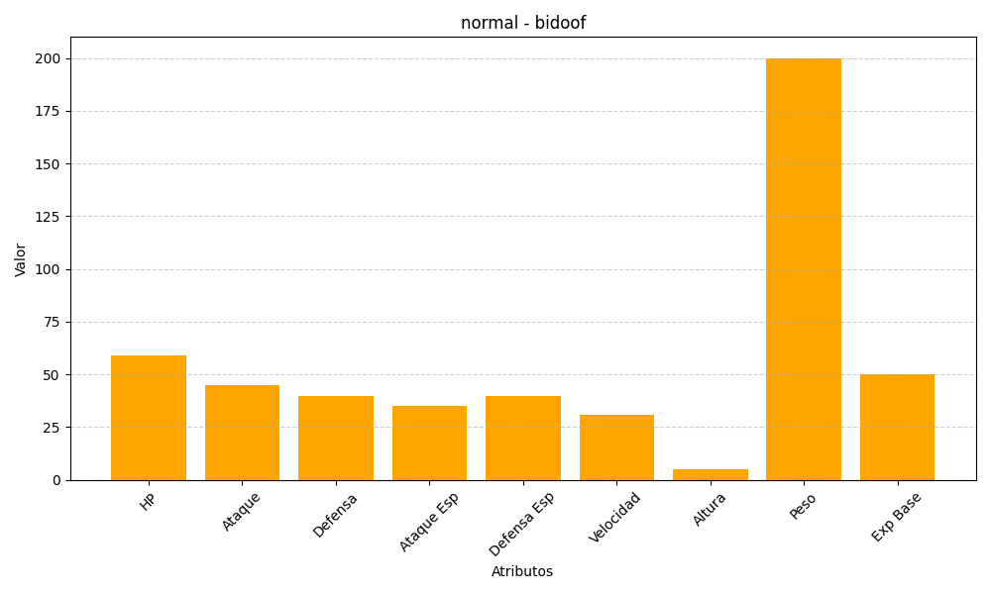
ID | Nombre | Tipo | HP | Ataque | Defensa | Ataque Especial | Defensa Especial | Velocidad | Altura | Peso | Experiencia Base
399 | bidoof | normal | 59 | 45 | 40 | 35 | 40 | 31 | 5 | 200 | 50

